TSS
 |  |  |  | CAS.Rincon del Moriche

 | 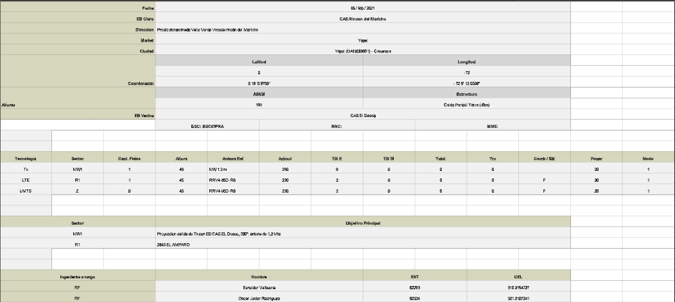 SCREENSHOT RF TOOLS
 |  |  |  |  |  |  | Fecha de Visita |  | 2021-02-03

 |  |  |  |  |  |  | Comentarios Generales |  |  |  |  | SCREENSHOT COORDENADAS

 |  |  |  |  |  |  | TSS DE ESCRITORIO PROYECTO ODH

DATOS GENERALES

Tipo de Sitio |  |  | Sitio Propio |  |  | ISSUES ACCESO |  | Tramite de acceso seguridad ( Tramite normal)
Acceso (Cosite) |  |  |  |  |  | Nombre (Cosite)
Tecnologia Existente en Sitio

Operador |  |  | CLARO
Region |  |  | Centro Oriente
Departamento |  |  | Casanare
Municipio |  |  | Guafal
Direccion |  |  | Predio denominado Valle Verde Vereda rincón del Moriche
Coordenadas |  | Latitud | 5.3002710
 |  | Longitud | -72.1034880
ASNM |  |  | 113

Ubicación de los Equipos |  |  |  |  | Piso |  | X | Edificio |  | Cantidad Niveles/Pisos |  | 1

Requerimiento de equipo especial para entrega de Equipos |  |  |  | Montacarga | na |  | Observaciones: Tramites Adicionales para Acceso (administrativo, carta, carta-llaves, radicar permiso, fax, email, cosite,etc)
 |  |  |  | Animales | na
 |  |  |  | Vehiculo 4x4 | na |  | sitio propio
 |  |  |  | Grua | na
 |  |  |  | Malacate | na
Requiere solicitud permiso de acceso |  |  |  |  | Si

EMPRESA |  |  |  |  | Conectar TV
VISITA REALIZADA POR |  |  |  |  |  |  |  |  |  |  | GRUPO RF
NUMERO CELULAR
REVISADOR POR |  |  |  |  | Diego Quijano
NUMERO CELULAR |  |  |  |  | 3214328004

DATOS GENERALES 3G
UMTS

 | DATOS GENERALES UMTS ESTADO ACTUAL |  |  |  |  |  |  |  |  |  |  |  |  |  |  |  |  |  |  | NODEB850 |  |  | NODEB1900
 |  |  |  |  |  |  |  |  |  |  |  |  |  |  |  |  |  |  |  |  |  |  |  |  |  |  |  |  |  | 3X-V65A-3XR
 |  |  |  |  |  |  |  |  |  |  |  |  |  |  |  |  |  |  |  |  |  |  |  |  |  |  |  |  | SI | 5UPX0805F
 |  |  |  |  |  |  |  |  |  |  |  |  |  |  |  |  |  |  |  |  |  |  |  |  |  |  |  |  | NO | ADU451807
 |  |  |  |  |  |  |  |  |  |  |  |  |  |  |  |  |  |  |  |  |  |  |  |  |  |  |  |  | FSFO | ADU451807
 | DATOS RF UMTS 850: | 1ra Portadora UMTS 850Mhz |  |  |  |  |  | 4ta Portadora UMTS 850Mhz |  |  |  |  |  | IoT |  |  |  |  |  |  |  |  |  |  |  |  |  |  | FSFB | APXV18-206516S-C-A20
 |  | SECTOR-X | SECTOR-Y | SECTOR-Z | SECTOR-U | SECTOR-V | SECTOR-W | SECTOR-Y1 | SECTOR-Y2 | SECTOR-Y3 | SECTOR-Y4 | SECTOR-Y5 | SECTOR-Y6 | SECTOR-N1 | SECTOR-N2 | SECTOR-N3 | SECTOR-N4 | SECTOR-N5 | SECTOR-N6 |  |  |  |  |  |  |  |  |  | FSFC | APXV9R20B
 | Azimuth |  |  |  |  |  |  |  |  |  |  |  |  |  |  |  |  |  |  |  |  |  |  |  |  |  |  |  | FSFP | AQU4518R0
 | Modelo de Antena |  |  |  |  |  |  |  |  |  |  |  |  |  |  |  |  |  |  |  |  |  |  |  |  |  |  |  |  | AQU4518R1
 | Altura (centro de radiación) |  |  |  |  |  |  |  |  |  |  |  |  |  |  |  |  |  |  |  |  |  |  |  |  |  |  |  | 1/2" | AQU4518R7
 | Tilt mecánico |  |  |  |  |  |  |  |  |  |  |  |  |  |  |  |  |  |  |  |  |  |  |  |  |  |  |  | 1 5/8" | ASPA977V5E
 | Tilt Eléctrico |  |  |  |  |  |  |  |  |  |  |  |  |  |  |  |  |  |  |  |  |  |  |  |  |  |  |  |  | CBA-B-3324
 | Fibra Optica (m) |  |  |  |  |  |  |  |  |  |  |  |  |  |  |  |  |  |  |  |  |  |  |  |  |  |  |  | 4 | CBA-B-6521
 | Tipo Feeder |  |  |  |  |  |  |  |  |  |  |  |  |  |  |  |  |  |  |  |  |  |  |  |  |  |  |  | N/A | C-BXD-65806580-M
 | Longitud Feeder (m) |  |  |  |  |  |  |  |  |  |  |  |  |  |  |  |  |  |  |  |  |  |  |  |  |  |  |  |  | CC1245N-869
 | Longitud de Jumper Abajo (m) |  |  |  |  |  |  |  |  |  |  |  |  |  |  |  |  |  |  |  |  |  |  |  |  |  |  |  |  | CMW25HP
 | Longitud de Jumper Arriba (m) |  |  |  |  |  |  |  |  |  |  |  |  |  |  |  |  |  |  |  |  |  |  |  |  |  |  |  |  | CP12HP
 | Potencia por sector (W) |  |  |  |  |  |  |  |  |  |  |  |  |  |  |  |  |  |  |  |  |  |  |  |  |  |  |  |  | CV3PX310R1
 | NodeB |  |  |  |  |  |  |  |  |  |  |  |  |  |  |  |  |  |  |  |  |  |  |  |  |  |  |  |  | CV3PX310R1
 |  |  |  |  |  |  |  |  |  |  |  |  |  |  |  |  |  |  |  |  |  |  |  |  |  |  |  |  |  | HBX-3319DS
 | DATOS RF UMTS 1900: | 2da Portadora UMTS 1900Mhz |  |  |  |  |  | 3ra Portadora UMTS 1900Mhz |  |  |  |  |  | LTE 1900Mhz |  |  |  |  |  |  |  |  |  |  |  |  |  |  |  | HBXX-3817TB
 |  | SECTOR-I | SECTOR-J | SECTOR-K | SECTOR-L | SECTOR-M | SECTOR-N | SECTOR-O | SECTOR-P | SECTOR-Q | SECTOR-R | SECTOR-S | SECTOR-T | SECTOR-M1 | SECTOR-M2 | SECTOR-M3 | SECTOR-M4 | SECTOR-M5 | SECTOR-M6 |  |  |  |  |  |  |  |  |  |  | HTXCW-331821
 | Azimuth |  |  |  |  |  |  |  |  |  |  |  |  |  |  |  |  |  |  |  |  |  |  |  |  |  |  |  |  | HWXX-6516DS
 | Modelo de Antena |  |  |  |  |  |  |  |  |  |  |  |  |  |  |  |  |  |  |  |  |  |  |  |  |  |  |  |  | HWXXX-6516DS
 | Altura (centro de radiación) |  |  |  |  |  |  |  |  |  |  |  |  |  |  |  |  |  |  |  |  |  |  |  |  |  |  |  |  | IWH-090V08N0-1
 | Tilt mecánico |  |  |  |  |  |  |  |  |  |  |  |  |  |  |  |  |  |  |  |  |  |  |  |  |  |  |  |  | K739666
 | Tilt Eléctrico |  |  |  |  |  |  |  |  |  |  |  |  |  |  |  |  |  |  |  |  |  |  |  |  |  |  |  |  | K739666
 | Fibra Optica (m) |  |  |  |  |  |  |  |  |  |  |  |  |  |  |  |  |  |  |  |  |  |  |  |  |  |  |  |  | K739686
 | Tipo Feeder |  |  |  |  |  |  |  |  |  |  |  |  |  |  |  |  |  |  |  |  |  |  |  |  |  |  |  |  | K739686
 | Longitud Feeder (m) |  |  |  |  |  |  |  |  |  |  |  |  |  |  |  |  |  |  |  |  |  |  |  |  |  |  |  |  | K741989
 | Longitud de Jumper Abajo (m) |  |  |  |  |  |  |  |  |  |  |  |  |  |  |  |  |  |  |  |  |  |  |  |  |  |  |  |  | K741989
 | Longitud de Jumper Arriba (m) |  |  |  |  |  |  |  |  |  |  |  |  |  |  |  |  |  |  |  |  |  |  |  |  |  |  |  |  | K742211
 | Potencia por sector (W) |  |  |  |  |  |  |  |  |  |  |  |  |  |  |  |  |  |  |  |  |  |  |  |  |  |  |  |  | K742211
 | NodeB |  |  |  |  |  |  |  |  |  |  |  |  |  |  |  |  |  |  |  |  |  |  |  |  |  |  |  |  | K742215
 |  |  |  |  |  |  |  |  |  |  |  |  |  |  |  |  |  |  |  | 2do_NODEB_850 |  |  | 2do_NODEB_1900 |  |  |  |  |  |  | K742215

 | DATOS GENERALES UMTS PROYECCIÓN |  |  |  |  |  |  |  |  |  |  |  |  |  |  |  |  |  |  |  |  |  |  |  |  |  |  |  |  | K742235
 |  |  |  |  |  |  |  |  |  |  |  |  |  |  |  |  |  |  |  |  |  |  |  |  |  |  |  |  |  | K742264
 |  |  |  |  |  |  |  |  |  |  |  |  |  |  |  |  |  |  |  |  |  |  |  |  |  |  |  |  |  | K742266
 |  |  |  |  |  |  |  |  |  |  |  |  |  |  |  |  |  |  |  |  |  |  |  |  |  |  |  |  |  | K742351
 |  |  |  |  |  |  |  |  |  |  |  |  |  |  |  |  |  |  |  |  |  |  |  |  |  |  |  |  |  | K739666
 | DATOS RF UMTS 850: | 1ra Portadora UMTS 850Mhz |  |  |  |  |  | 4ta Portadora UMTS 850Mhz |  |  |  |  |  | IoT |  |  |  |  |  |  |  |  |  |  |  |  |  |  |  | K739666
 |  |  | SECTOR-Y | SECTOR-Z | SECTOR-U | SECTOR-V | SECTOR-W | SECTOR-Y1 | SECTOR-Y2 | SECTOR-Y3 | SECTOR-Y4 | SECTOR-Y5 | SECTOR-Y6 | SECTOR-N1 | SECTOR-N2 | SECTOR-N3 | SECTOR-N4 | SECTOR-N5 | SECTOR-N6 |  |  |  |  |  |  |  |  |  |  | K739686
 | Azimuth |  |  | 230 |  |  |  |  |  |  |  |  |  |  |  |  |  |  |  |  |  |  |  |  |  |  |  |  |  | K739686
 | Modelo de Antena |  |  | ODV-065R18EK-G |  |  |  |  |  |  |  |  |  |  |  |  |  |  |  |  |  |  |  |  |  |  |  |  |  | K741989
 | Altura (centro de radiación) |  |  | 45 |  |  |  |  |  |  |  |  |  |  |  |  |  |  |  |  |  |  |  |  |  |  |  |  |  | K741989
 | Tilt mecánico |  |  | 0 |  |  |  |  |  |  |  |  |  |  |  |  |  |  |  |  |  |  |  |  |  |  |  |  |  | K742211
 | Tilt Eléctrico |  |  | 2 |  |  |  |  |  |  |  |  |  |  |  |  |  |  |  |  |  |  |  |  |  |  |  |  |  | K742211
 | Fibra Optica (m) |  |  | 100 |  |  |  |  |  |  |  |  |  |  |  |  |  |  |  |  |  |  |  |  |  |  |  |  |  | K742215
 | Tipo Feeder |  |  | NA |  |  |  |  |  |  |  |  |  |  |  |  |  |  |  |  |  |  |  |  |  |  |  |  |  | K742215
 | Longitud Feeder (m) |  |  | NA |  |  |  |  |  |  |  |  |  |  |  |  |  |  |  |  |  |  |  |  |  |  |  |  |  | K742235
 | Longitud de Jumper Abajo (m) |  |  | NA |  |  |  |  |  |  |  |  |  |  |  |  |  |  |  |  |  |  |  |  |  |  |  |  |  | K742352
 | Longitud de Jumper Arriba (m) |  |  | 4 |  |  |  |  |  |  |  |  |  |  |  |  |  |  |  |  |  |  |  |  |  |  |  |  |  | K742352
 | Potencia por sector (W) |  |  | 20W |  |  |  |  |  |  |  |  |  |  |  |  |  |  |  |  |  |  |  |  |  |  |  |  |  | K80010292
 | NodeB |  |  | 1erNodeB |  |  |  |  |  |  |  |  |  |  |  |  |  |  |  |  |  |  |  |  |  |  |  |  |  | K80010302
 |  |  |  |  |  |  |  |  |  |  |  |  |  |  |  |  |  |  |  |  |  |  |  |  |  |  |  |  |  | K80010302781
 | DATOS RF UMTS 1900: | 2da Portadora UMTS 1900Mhz |  |  |  |  |  | 3ra Portadora UMTS 1900Mhz |  |  |  |  |  | LTE 1900Mhz |  |  |  |  |  |  |  |  |  |  |  |  |  |  |  | K80010456
 |  | SECTOR-I | SECTOR-J | SECTOR-K | SECTOR-L | SECTOR-M | SECTOR-N | SECTOR-O | SECTOR-P | SECTOR-Q | SECTOR-R | SECTOR-S | SECTOR-T | SECTOR-M1 | SECTOR-M2 | SECTOR-M3 | SECTOR-M4 | SECTOR-M5 | SECTOR-M6 |  |  |  |  |  |  |  |  |  |  | K80010504
 | Azimuth |  |  |  |  |  |  |  |  |  |  |  |  |  |  |  |  |  |  |  |  |  |  |  |  |  |  |  |  | K80010606
 | Modelo de Antena |  |  |  |  |  |  |  |  |  |  |  |  |  |  |  |  |  |  |  |  |  |  |  |  |  |  |  |  | K80010622
 | Altura (centro de radiación) |  |  |  |  |  |  |  |  |  |  |  |  |  |  |  |  |  |  |  |  |  |  |  |  |  |  |  |  | K80010643
 | Tilt mecánico |  |  |  |  |  |  |  |  |  |  |  |  |  |  |  |  |  |  |  |  |  |  |  |  |  |  |  |  | LBX-3319DS
 | Tilt Eléctrico |  |  |  |  |  |  |  |  |  |  |  |  |  |  |  |  |  |  |  |  |  |  |  |  |  |  |  |  | LM2D3-800TV
 | Fibra Optica (m) |  |  |  |  |  |  |  |  |  |  |  |  |  |  |  |  |  |  |  |  |  |  |  |  |  |  |  |  | LPD-4019
 | Tipo Feeder |  |  |  |  |  |  |  |  |  |  |  |  |  |  |  |  |  |  |  |  |  |  |  |  |  |  |  |  | LPX-210M
 | Longitud Feeder (m) |  |  |  |  |  |  |  |  |  |  |  |  |  |  |  |  |  |  |  |  |  |  |  |  |  |  |  |  | MGD3-400TV
 | Longitud de Jumper Abajo (m) |  |  |  |  |  |  |  |  |  |  |  |  |  |  |  |  |  |  |  |  |  |  |  |  |  |  |  |  | MMM65A-3X2
 | Longitud de Jumper Arriba (m) |  |  |  |  |  |  |  |  |  |  |  |  |  |  |  |  |  |  |  |  |  |  |  |  |  |  |  |  | ODD5-013R23K06
 | Potencia por sector (W) |  |  |  |  |  |  |  |  |  |  |  |  |  |  |  |  |  |  |  |  |  |  |  |  |  |  |  |  | TGA-D3-800TV
 | NodeB |  |  |  |  |  |  |  |  |  |  |  |  |  |  |  |  |  |  |  |  |  |  |  |  |  |  |  |  | ODV-065R18EK-G
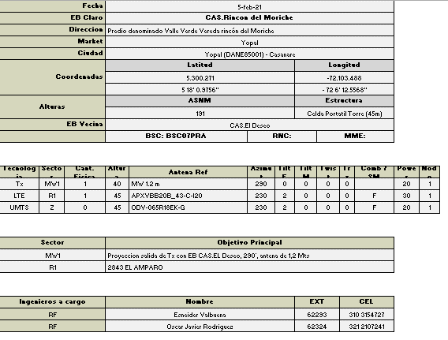
 |  |  |  |  |  |  |  |  |  |  |  |  |  |  |  |  |  |  |  |  |  |  |  |  |  |  |  |  |  | ODV-065R17E18JJJ-G
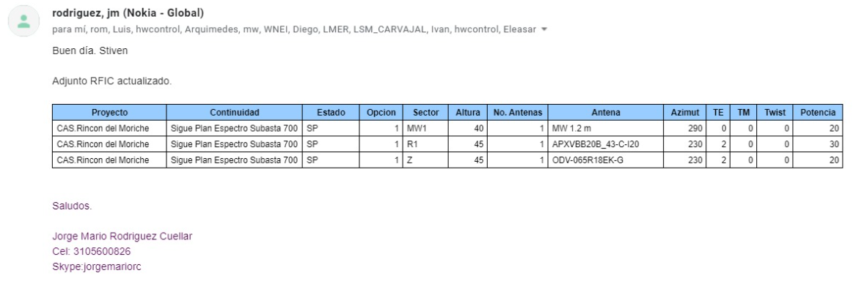
 |  |  |  |  |  |  |  |  |  |  |  |  |  |  |  |  |  |  |  |  |  |  |  |  |  | DISEÑO RF LTE 1900

 | COMENTARIOS GENERALES

 | UMTS 850: -SE REQUIERE INSTALACION DE NUEVO FSMF EN POLE. -SE REQUIERE INSTALACION DE UN NUEVO RF FXCB PARA EL SECTOR Z A 45 METROS DE ALTURA ATRÁS DE ANTENA SECTOR Z -SER REQUIERE ENERGIZAR NUEVO FMSF EN NUEVO Nokia Outdoor 2m Enclosure CS7180192 -NUEVOS SECTORES DE UMTS 850 QUEDARAN DE LA SIGUIENTE FORMA: *SECTOR Z EN NUEVA ANTENA ODV-065R18EK-G AZ=230 H=45 -CONFIGURACION FINAL FSMF+FBBC+FXCB. -SE REALIZA PROYECCION SOLICITANDO ASEGURAR LA OBRA CIVIL DE ACUERDO AL PLANO DE LA SOLICITUD CW.

 |  |  |  |  |  |  |  |  |  |  |  |  |  |  |  |  |  |  |  | Tilt Mecánico SECTOR-X-I | Tilt Mecánico SECTOR-Y-J | Tilt Mecánico SECTOR-Z-K |  | Tilt Mecánico SECTOR-U-L | Tilt Mecánico SECTOR-V-M |  | Tilt Mecánico SECTOR-W-N

 |  |  |  |  |  |  |  |  |  |  |  |  |  |  |  |  |  |  |  |  |  |  |  |  |  |  |  | TGAD3-800TV
 |  |  |  |  |  |  |  |  |  |  |  |  |  |  |  |  |  |  |  |  |  |  |  |  |  |  |  | TGA2D3-800TV
 |  |  |  |  |  |  |  |  |  |  |  |  |  |  |  |  |  |  |  |  |  |  |  |  |  |  |  | TGAD3-400TV
 |  |  |  |  |  |  |  |  |  |  |  |  |  |  |  |  |  |  |  |  |  |  |  |  |  |  |  | SBTGA-400TV
 |  |  |  |  |  |  |  |  |  |  |  |  |  |  |  |  |  |  |  |  |  |  |  |  |  |  |  | MGD3-400TV
 |  |  |  |  |  |  |  |  |  |  |  |  |  |  |  |  |  |  |  |  |  |  |  |  |  |  |  | TGAD3-600TV
 |  |  |  |  |  |  |  |  |  |  |  |  |  |  |  |  |  |  |  |  |  |  |  |  |  |  |  | LM2D3-800TV
 |  |  |  |  |  |  |  |  |  |  |  |  |  |  |  |  |  |  |  |  |  |  |  |  |  |  |  | K742266
 | UBICACION BB |  |  |  |  |  |  |  |  |  |  |  |  |  |  |  |  |  |  |  |  |  |  |  |  |  |  | K742211
 |  |  |  |  |  |  |  |  |  |  |  |  |  |  |  |  |  |  |  |  |  |  |  |  |  |  |  | K742264
 |  |  |  |  |  |  |  |  |  |  |  |  |  |  |  |  |  |  |  |  |  |  |  |  |  |  |  | K742351
 |  |  |  |  |  |  |  |  |  |  |  |  |  |  |  |  |  |  |  |  |  |  |  |  |  |  |  | K742226
 |  |  |  |  |  |  |  |  |  | 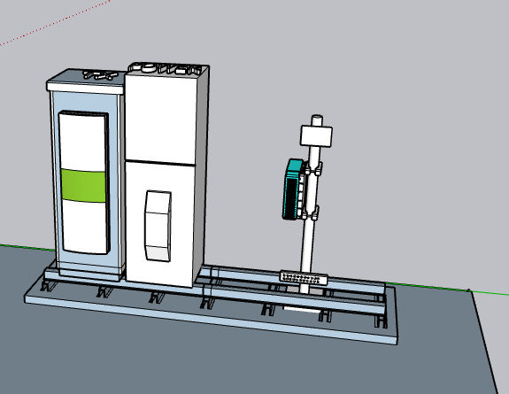 |  |  |  |  |  |  |  |  |  |  |  |  |  |  |  |  |  | K80010292
 |  |  |  |  |  |  |  |  |  |  |  |  |  |  |  |  |  |  |  |  |  |  |  |  |  |  |  | K80010606
 |  |  |  |  |  |  |  |  |  |  |  |  |  |  |  |  |  |  |  |  |  |  |  |  |  |  |  | K739686
 |  |  |  |  |  |  |  |  |  |  |  |  |  |  |  |  |  |  |  |  |  |  |  |  |  |  |  | K80010302
 |  |  |  |  |  |  |  |  |  |  |  |  |  |  |  |  |  |  |  | Tilt Electrico SECTOR-X-I | Tilt Electrico SECTOR-Y-J | Tilt Electrico SECTOR-Z-K |  | Tilt Electrico SECTOR-U-L | Tilt Electrico SECTOR-V-M |  | Tilt Electrico SECTOR-W-N | K80010643
 |  |  |  |  |  |  |  |  |  |  |  |  |  |  |  |  |  |  |  |  |  |  |  |  |  |  |  | K80010456
 |  |  |  |  |  |  |  |  |  |  |  |  |  |  |  |  |  |  |  |  |  |  |  |  |  |  |  | K742352
 |  |  |  |  |  |  |  |  |  |  |  |  |  |  |  |  |  |  |  |  |  |  |  |  |  |  |  | K742235
 |  |  |  |  |  |  |  |  |  |  |  |  |  |  |  |  |  |  |  |  |  |  |  |  |  |  |  | K741989
 |  |  |  |  |  |  |  |  |  |  |  |  |  |  |  |  |  |  |  |  |  |  |  |  |  |  |  | K742215
 |  |  |  |  |  |  |  |  |  |  |  |  |  |  |  |  |  |  |  |  |  |  |  |  |  |  |  | K80010504
 |  |  |  |  |  |  |  |  |  |  |  |  |  |  |  |  |  |  |  |  |  |  |  |  |  |  |  | K739666
 |  |  |  |  |  |  |  |  |  |  |  |  |  |  |  |  |  |  |  |  |  |  |  |  |  |  |  | HBXX-3817TB
 |  |  |  |  |  |  |  |  |  |  |  |  |  |  |  |  |  |  |  |  |  |  |  |  |  |  |  | HBX-3319DS
 |  |  |  |  |  |  |  |  |  |  |  |  |  |  |  |  |  |  |  |  |  |  |  |  |  |  |  | HWXX-6516DS
 |  |  |  |  |  |  |  |  |  |  |  |  |  |  |  |  |  |  |  |  |  |  |  |  |  |  |  | LBX-3319DS
FSMF UMTS850/LTE700
 |  |  |  |  |  |  |  |  |  |  |  |  |  |  |  |  |  |  |  |  |  |  |  |  |  |  |  | LPX-210M
 |  |  |  |  |  |  |  |  |  |  |  |  |  |  |  |  |  |  |  |  |  |  |  |  |  |  |  | ASPA977V5E
 |  |  |  |  |  |  |  |  |  |  |  |  |  |  |  |  |  |  |  |  |  |  |  |  |  |  |  | LPD-4019
 |  |  |  |  |  |  |  |  |  |  |  |  |  |  |  |  |  |  |  |  |  |  |  |  |  |  |  | RWA-80017
 |  |  |  |  |  |  |  |  |  |  |  |  |  |  |  |  |  |  |  |  |  |  |  |  |  |  |  | HTXCW-331821
 |  |  |  |  |  |  |  |  |  |  |  |  |  |  |  |  |  |  |  |  |  |  |  |  |  |  |  | C-BXD-65806580-M
 |  |  |  |  |  |  |  |  |  |  |  |  |  |  |  |  |  |  |  |  |  |  |  |  |  |  |  | CV3PX310R1
 |  |  |  |  |  |  |  |  |  |  |  |  |  |  |  |  |  |  |  |  |  |  |  |  |  |  |  | CBA-B-3324
 |  |  |  |  |  |  |  |  |  |  |  |  |  |  |  |  |  |  |  |  |  |  |  |  |  |  |  | CBA-B-6521
 |  |  |  |  |  |  |  |  |  |  |  |  |  |  |  |  |  |  |  |  |  |  |  |  |  |  |  | ODD5-013R23K06
 |  |  |  |  |  |  |  |  |  |  |  |  |  |  |  |  |  |  |  |  |  |  |  |  |  |  |  | ODV-065R18BV18KV
 |  |  |  |  |  |  |  |  |  |  |  |  |  |  |  |  |  |  |  |  |  |  |  |  |  |  |  | ODV-065R18B18K
 |  |  |  |  |  |  |  |  |  |  |  |  |  |  |  |  |  |  |  |  |  |  |  |  |  |  |  | ADU451807
 |  |  |  |  |  |  |  |  |  |  |  |  |  |  |  |  |  |  |  |  |  |  |  |  |  |  |  | AQU4518R7
 |  |  |  |  |  |  |  |  |  |  |  |  |  |  |  |  |  |  |  |  |  |  |  |  |  |  |  | AQU4518R1
 |  |  |  |  |  |  |  |  |  |  |  |  |  |  |  |  |  |  |  |  |  |  |  |  |  |  |  | APXV9R20B
 |  |  |  |  |  |  |  |  |  |  |  |  |  |  |  |  |  |  |  |  |  |  |  |  |  |  |  | WPA-80090/8CF
 |  |  |  |  |  |  |  |  |  |  |  |  |  |  |  |  |  |  |  |  |  |  |  |  |  |  |  | ODV-065R18EK-G
 |  |  |  |  |  |  |  |  |  |  |  |  |  |  |  |  |  |  |  |  |  |  |  |  |  |  |  | ODV-065R18EJJ-G
 |  |  |  |  |  |  |  |  |  |  |  |  |  |  |  |  |  |  |  |  |  |  |  |  |  |  |  | ODV2-065R18J
 |  |  |  |  |  |  |  |  |  |  |  |  |  |  |  |  |  |  |  |  |  |  |  |  |  |  |  | APXV18-206516S-C-A20
 |  |  |  |  |  |  |  |  |  |  |  |  |  |  |  |  |  |  |  |  |  |  |  |  |  |  |  | AIRMAX-YAGI
 |  |  |  |  |  |  |  |  |  |  |  |  |  |  |  |  |  |  |  |  |  |  |  |  |  |  |  | ODV-065R17E18JJJ-G
 |  |  |  |  |  |  |  |  |  |  |  |  |  |  |  |  |  |  |  |  |  |  |  |  |  |  |  | 5UPX0805F
 |  |  |  |  |  |  |  |  |  |  |  |  |  |  |  |  |  |  |  |  |  |  |  |  |  |  |  | HWXXX-6516DS
 |  |  |  |  |  |  |  |  |  |  |  |  |  |  |  |  |  |  |  |  |  |  |  |  |  |  |  | CC1245N-869
 |  |  |  |  |  |  |  |  |  |  |  |  |  |  |  |  |  |  |  |  |  |  |  |  |  |  |  | CP12HP
 |  |  |  |  |  |  |  |  |  |  |  |  |  |  |  |  |  |  |  |  |  |  |  |  |  |  |  | CMW25HP

DATOS GENERALES 700
LTE 700

 | TIPO DE CONFIGURACION
 | CONFIGURACIÓN META

 | DATOS GENERALES LTE700 PROYECCIÓN |  |  |  |  |  |  | Diseño LTE 700

 |  |  |  |  |  |  |  | CV3PX310R1

 |  | SECTOR R1 | SECTOR R2 | SECTOR R3 | SECTOR R4 | SECTOR R5 | SECTOR R6
 | Azimuth | 230
 | Modelo de Antena | APXVBB20X3_43-C-I20
 | Altura (centro de radiación) | 45
 | Tilt mecánico | 0
 | Tilt Eléctrico | 2
 | Modelo RF | AHPC
 | Fibra Optica (m) | 100

 | COMENTARIOS GENERALES

 | LTE 700 -SE REQUIERE INSTACION DE NUEVO FSMF EN POLE. -SE REQUIERE INSTALACION DE NUEVOS RFs AHPC PARA EL SECTOR R1 A 45 METROS DE ALTURA EN SOPORTE DE PLATAFORMA. -SE REQUIERE ENERGIZAR NUEVO FMSF EN NUEVO POWER Nokia Outdoor 2m Enclosure CS7180192 -NUEVO SECTOR DE LTE 700 QUEDARAN DE LA SIGUIENTE FORMA: *SECTOR R1 EN NUEVA ANTENA APXVBB20B-43-C-I20 AZ=230 H=45 -CONFIGURACION FINAL FSMF+FBBC+FXCB+AHPC -SE REALIZA PROYECCION SOLICITANDO ASEGURAR LA OBRA CIVIL DE ACUERDO AL PLANO DE LA SOLICITUD CW.

 |  |  |  |  |  |  |  | 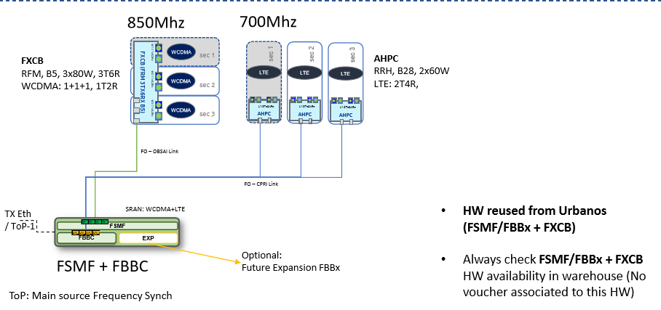 CV3PX310R1

 | UBICACIÓN SM
 |  |  |  |  |  |  |  |  | HWXX-6516DS
 |  |  |  |  |  |  |  |  | HWXXX-6516DS
 | 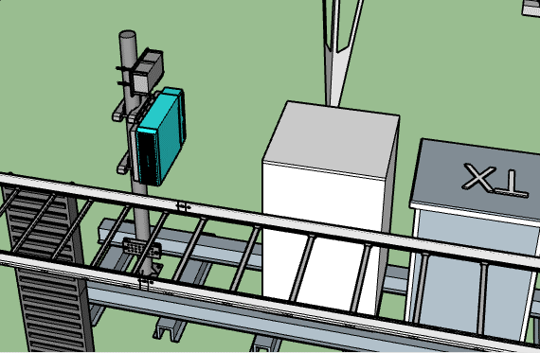 |  |  |  |  |  |  |  | CV3PX310R1
FSMF GSM850/LTE700
 |  |  |  |  |  |  |  |  | CV3PX310R7
 |  |  |  |  |  |  |  |  | LPX-210M
 |  |  |  |  |  |  |  |  | AQU4518R0

 |  |  |  |  |  |  |  |  | AQU4518R1
 |  |  |  |  |  |  |  |  | AQU4518R7
 |  |  |  |  |  |  |  |  | ODV-065R17E18JJJ-G
 |  |  |  |  |  |  |  |  | ODV2-065R18J
 |  |  |  |  |  |  |  |  | CMW25HP

 | Description |  |  |  | Azimuth | Distance (m) | Height (m)

DATOS POWER
INFORMACION POWER DC |  |  |  |  |  |  |  |  |  |  |  |  |  | FPFH
 |  |  |  |  |  |  |  |  |  |  |  |  |  |  |  |  |  |  |  |  |  |  |  | FOTOS RACK TX (DEBEN OBSERVARSE LAS ETIQUETAS DE LAS CONEXIONES DE CLARO) |  | FOTOS ENLACE MW DONDE SE OBSERVEN LAS ETIQUETAS DE CLARO (EN TORRE)

OBSERVACIONES: PARA CADA POWER EN SITIO ADJUNTAR FOTOS DE RECTIFICADORES INSTALADOS (INFORMAR CUANTOS HAY OPERATIVOS Y CUANTOS AVERIADOS), BREAKER DISPONIBLES, BARRAJE POSITIVO |  |  |  |  |  |  |  |  |  |  |  |  |  | 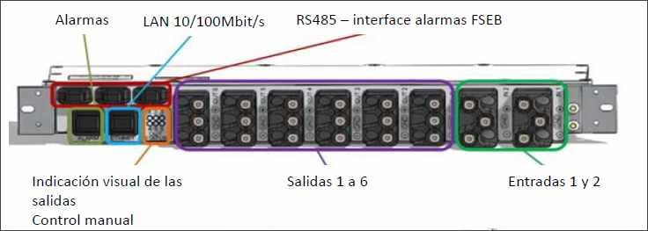

 | ESTADO ACTUAL POWER SITIO |  |  |  |  |  |  | PROYECCION

 | EQUIPO POWER | Amp Power | CONSUMO ACTUAL | RECTIFICADORES ACTUALES |  | EQUIPOS CONECTADOS |  | EQUIPO POWER | Amp Power | CONSUMO ACTUAL | RECTIFICADORES |  | EQUIPOS CONECTADOS
 |  | 0 | 0 | Operativos | 0 |  |  | Power Nokia | 25 | 1200 | Operativos | 6 | LTE-700+UMTS850
 |  |  |  | En falla | 0 |  |  |  |  |  | En falla | 0
 |  | 0 | 0 | Operativos | 0 |  |  |  | 0 | 0 | Operativos | 0
 |  |  |  | En falla | 0 |  |  |  |  |  | En falla | 0
 |  | 0 | 0 | Operativos | 0 |  |  |  | 0 | 0 | Operativos | 0
 |  |  |  | En falla | 0 |  |  |  |  |  | En falla | 0
 |  | 0 | 0 | Operativos | 0 |  |  |  | 0 | 0 | Operativos | 0
 |  |  |  | En falla | 0 |  |  |  |  |  | En falla | 0

 | BREAKER EXISTENTE UMTS 1900 |  |  |  |  |  |  |  |  |  |  |  |  | FPFH 1

CONEXIÓN (-) PARA NODO B |  |  |  |  |  |  | CONEXIÓN (+) PARA NODO B

 |  |  |  |  |  |  |  |  |  |  |  |  |  |  |  |  |  |  |  |  |  |  |  | NUEVO EQUIPO DE ENERGIA

SE REQUIERE INSTALACION DE NUEVO GABINETE POWER Nokia Outdoor 2m Enclosure CS7180192 CON 6 RECTIFICADORES Y 4 BANCOS DE BATERIAS

CONEXIÓN (-) PARA NODO B |  |  |  |  |  |  | CONEXIÓN (+) PARA NODO B |  |  |  |  |  |  | FPFH 2

FOTO LOADCURRENT EQUIPO DE FUERZA-1 |  |  |  |  |  |  | FOTO LOADCURRENT EQUIPO DE FUERZA-2

 |  |  |  |  |  |  |  |  |  |  |  |  |  | Ubicación de FPFH-1 |  |  |  |  | Distancia entre Equipo de Fuerza y FPFH(m)
 |  |  |  |  |  |  |  |  |  |  |  |  |  |  |  |  |  |  | Distancia entre FSEP y FPFH (Cable Amphenol) |  |  | NA
 |  |  |  |  |  |  |  |  |  |  |  |  |  |  |  |  |  |  | Distancia entre Caja de Alarmas y FPFH(m)
 |  |  |  |  |  |  |  |  |  |  |  |  |  |  |  |  |  |  | Distancia entre FCOB y FPFH

Power Nokia | 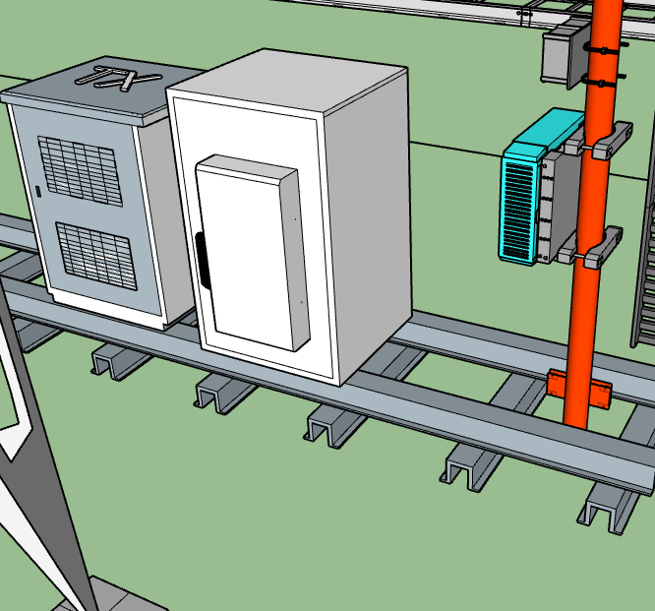 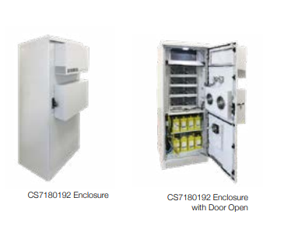

 |  |  |  |  |  |  |  |  |  |  |  |  |  |  |  |  |  |  |  |  |  |  |  | Ubicación de FSEP y Barraje cercano

 |  |  |  |  |  |  |  |  |  |  |  |  |  | Ubicación de FPFH-2 |  |  |  |  | Distancia entre Equipo de Fuerza y FPFH(m)

 |  |  |  |  |  |  |  |  |  |  |  |  |  |  |  |  |  |  | Disancia entre Caja de Alarmas y FPFH(m)

 |  |  |  |  |  |  |  |  |  |  |  |  |  |  | DISTANCIA CABLEADO (INLCUYENDO CURVAS FIGURADO) (m) | DISTANCIA DESDE FPFH 1 A.. | RFM_1 | RFM_2 |  | RFM_3 | RFM_4 |  | RFM_5 |  | RFM_6

 |  |  |  |  |  |  |  |  |  |  |  |  |  | ENTRE FCOB Y POWER |  | LTE

 |  |  |  |  |  |  |  |  |  |  |  |  |  | ENTRE FPFH Y POWER |  | UMTS_1900

 |  |  |  |  |  |  |  |  |  |  |  |  |  | ENTRE FCOB Y FPFH |  | UMTS_850/LTE_700

 |  |  |  |  |  |  |  |  |  |  |  |  |  | ENTRE FCOB Y GPS | NA | GSM

 |  |  |  |  |  |  |  |  |  |  |  |  |  |  | DISTANCIA CABLEADO (INLCUYENDO CURVAS FIGURADO) (m) | DISTANCIA DESDE FPFH 2 A.. | RFM_1 | RFM_2 |  | RFM_3 | RFM_4 |  | RFM_5 |  | RFM_6

 |  |  |  |  |  |  |  |  |  |  |  |  |  | ENTRE FCOB Y POWER |  | LTE

 |  |  |  |  |  |  |  |  |  |  |  |  |  | ENTRE FPFH Y POWER |  | UMTS_1900 |  |  |  |  |  |  | RFM_6 |  | RFM_6

 |  |  |  |  |  |  |  |  |  |  |  |  |  | ENTRE FCOB Y FPFH |  | UMTS_850/LTE_700

 |  |  |  |  |  |  |  |  |  |  |  |  |  | ENTRE FCOB Y GPS | NA | GSM

SOLICITUD CW SOLUCION
 | SOLICITUD CW

 | REQUIERE CW |  |  |  | SI | CAS.Rincon del Moriche |  |  |  |  |  |  |  |  |  |  |  |  |  |  | CW EN CONJUNTO |  |  | NO

 |  |  | Placa: 80cm X 80cm |  |  |  |  | si |  | no |  | / Ubicación:

 |  |  | Riel Omega |  |  |  |  | si |  | no |  | Long Aprox (m)

 |  |  | Impermeabilizacion de placa |  |  |  |  | si |  | no

 |  |  | Acometidas AC |  |  |  |  | si |  | no |  | / Coraza |  |  | EMT |  |  | Galvan |  | / Long. Aprox: |  | mts | Diam:

 |  |  | Breaker 2X30 |  |  |  |  | si |  | no |  | / Ubicación:

 |  |  | Tablero de circuitos |  |  |  |  | si |  | no |  | de cuantos circuitos_________, Ubicación__________________________________

 |  |  | Pasamuros |  |  |  |  | si |  | no |  | Cuantos Huecos |  |  |  |  |  |  | Cantidad

NA

 | SISTEMA DE TIERRAS

 |  | Buss-bar (platina de cobre) |  |  |  |  |  |  |  |  |  |  | Distancia entre barraje nuevo al anillo de tierra (m) |  |  |  |  | 15
 |  |  |  |  |  |  |  |  |  |  |  |  | Distancia entre barraje nuevo al anillo de tierra (m)
 |  | Existe anillo de tierra |  |  |  |  |  | si | X | no |  |  | Distancia entre barraje nuevo al anillo de tierra (m)
 |  |  |  |  |  |  |  |  |  |  |  |  | Distancia entre barraje nuevo al anillo de tierra (m)
 |  |  |  |  |  |  |  |  |  |  |  |  | Distancia entre barraje nuevo al anillo de tierra (m)
 |  |  |  |  |  |  |  |  |  |  |  |  | Distancia entre barraje nuevo al anillo de tierra (m)
 |  |  |  |  |  |  |  |  |  |  |  |  | Distancia entre barraje nuevo al anillo de tierra (m)

 |  | Pole SM |  |  | x | cantidad | 1 |  |  | ubicación: |  | PARTE INFERIOR DEL POLE A INSTALAR. VER IMAGEN.
 |  |  |  |  |  |  |  |  |  |  |  | PARTE INFERIOR DE LOS SOPORTES DE LAS ANTENAS R1 Y Z, EN PLATAFORMA DE LA TORRE. VER IMÁGENES.
 |  | Soporte Antena |  |  | X | cantidad | 2 |  |  | ubicación:

 |  | Soporte para RF |  |  |  | cantidad |  |  |  | ubicación:

 |  | Escalerillas |  |  |  | cantidad |  |  |  | ubicación:

 |  | Riel Omega |  |  |  | cantidad |  |  |  | ubicación:

 |  | Rack de Torre |  |  |  | cantidad |  |  |  | ubicación:

 | 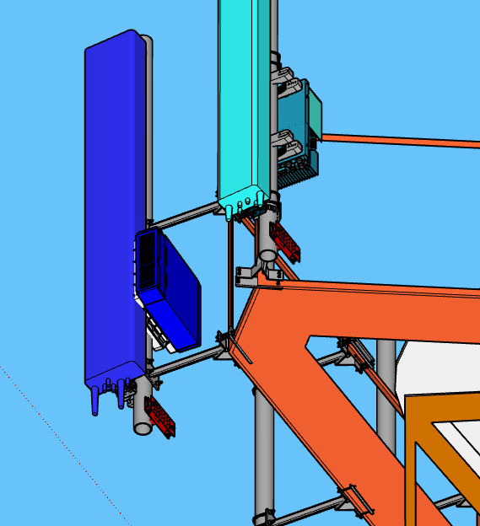

, | ESCALERILLAS

 |  |  |  | ESCALERILLA MECANO VERTICAL |  |  |  |  |  | Ancho |  | 60cm |  | Long Aprox (m) |  | 2.5

 |  | ubicación |  | ATRÁS DEL POLE NUEVO A INSTALAR PARA SM. VER IMÁGENES.

 |  |  |  |  |  |  |  |  |  | Ancho |  |  |  | Long Aprox (m)

 |  | ubicación

 |  |  |  |  |  |  |  |  |  | Ancho |  |  |  | Long Aprox (m)

 |  | ubicación

 |  |  |  |  |  |  |  |  |  | Ancho |  |  |  | Long Aprox (m)

 |  | ubicación

 | 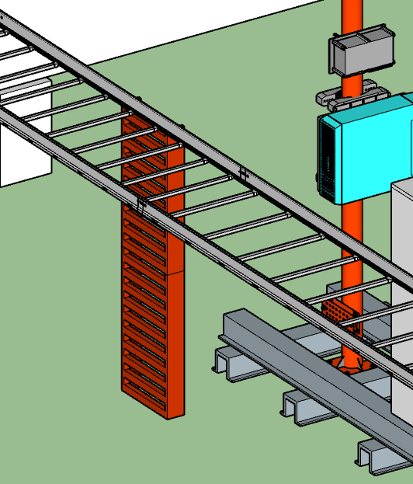

 | SOPORTES ANTENA (EN ESTRUCTURAS LA ALTURA INDICADA ES AL CENTRO DEL SOPORTE) + RF MODULE

 |  |  |  |  |  |  |  |  |  |  |  |  | ESTADO |  |  |  | Long Aprox (m) |  |  | cantidad

 |  |  | ubicación

 |  |  |  |  |  |  |  |  |  |  |  |  | ESTADO |  |  |  | Long Aprox (m) |  |  | cantidad

 |  |  | ubicación

 |  |  |  |  |  |  |  |  |  |  |  |  | ESTADO |  |  |  | Long Aprox (m) |  |  | cantidad

 |  |  | ubicación

 |  |  |  |  |  |  |  |  |  |  |  |  | ESTADO |  |  |  | Long Aprox (m) |  |  | cantidad

 |  |  | ubicación

 |  |  |  |  |  |  |  |  |  |  |  |  | ESTADO |  |  |  | Long Aprox (m) |  |  | cantidad

 |  |  | ubicación

 | POLE SM + PLATINA GALVANIZADA

 |  |  |  | Pole + Platina Galvanizada |  |  |  |  |  | SI | X | NO |  | Long Aprox (m) |  |  | 2

 |  |  |  |  |  |  |  |  |  | SI |  | NO |  | Long Aprox (m)

 |  |  |  |  |  |  |  |  |  | SI |  | NO |  | Long Aprox (m)

 |  |  |  |  |  |  |  |  |  | SI |  | NO |  | Long Aprox (m)

 |  | ubicación |  | AL LADO DEL POWER PROYECTADO PARA ESTA EB.

 | 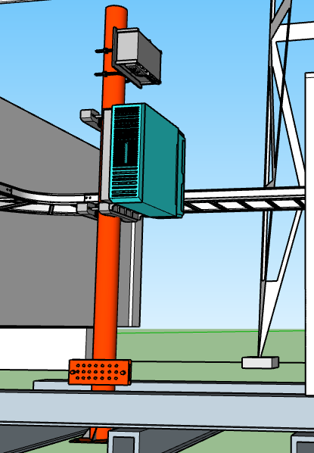

 | MODIFICACIONES ADICIONALES

 | SISTEMA DE PUESTA A TIERRA

 | BAJANTES Y PARARRAYOS

 | ANILLO DE TIERRA

 | BARRAJES EN TORRE

 | BARRAJES EN PISO

 | ESCALERILLAS EXISTENTES

 | ESCALERILLA TORRE (INDICAR LONGITUD)

 | ESCALERILLAS RECORRIDO HORIZONTAL (INDICAR LONGITUD)

 | ESCALERILLAS RECORRIDO HORIZONTAL (INDICAR LONGITUD)

PLANO SOLICITUD CW
PLANO CW Y RF - ESTADO ACTUAL

ESTADO ACTUAL VISTA PLANTA |  |  |  |  |  |  |  |  | ESTADO ACTUAL VISTA LATERAL

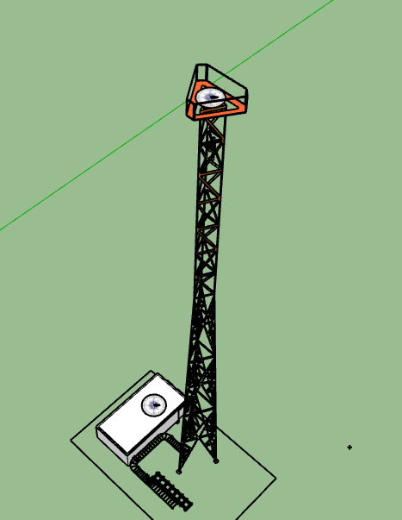
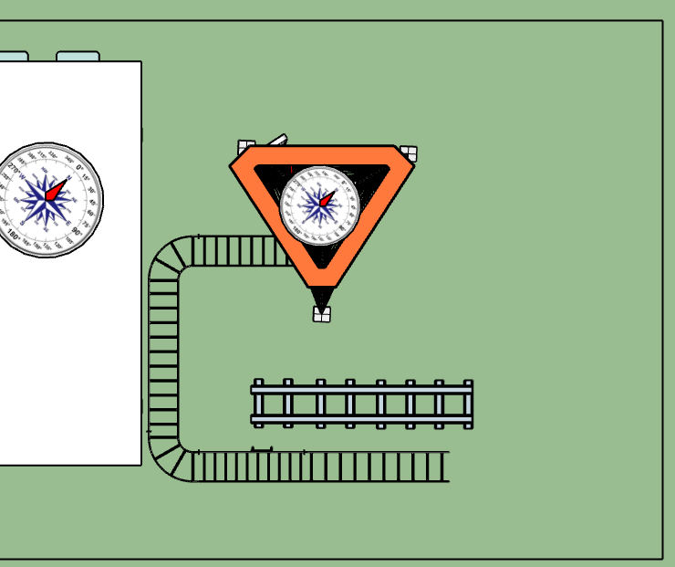

ESTADO ACTUAL GSM |  |  |  |  |  |  | ESTADO ACTUAL UMTS |  |  |  |  |  |  | ESTADO ACTUAL LTE2600
SECTOR | AZIMUT | MODELO ANT | ALTURA(m) |  |  |  | SECTOR | AZIMUT | MODELO ANT | ALTURA(m) |  |  |  | SECTOR | AZIMUT | MODELO ANT | ALTURA(m)
1 | 0 | 0 | 0 |  |  |  | X | 0 | 0 | 0 |  |  |  | L1 | 0 | 0 | 0
2 | 0 | 0 | 0 |  |  |  | Y | 0 | 0 | 0 |  |  |  | L2 | 0 | 0 | 0
3 | 0 | 0 | 0 |  |  |  | Z | 0 | 0 | 0 |  |  |  | L3 | 0 | 0 | 0
4 | 0 | 0 | 0 |  |  |  | U | 0 | 0 | 0 |  |  |  | L4 | 0 | 0 | 0
5 | 0 | 0 | 0 |  |  |  | V | 0 | 0 | 0 |  |  |  | L5 | 0 | 0 | 0
6 | 0 | 0 | 0 |  |  |  | W | 0 | 0 | 0 |  |  |  | L6 | 0 | 0 | 0
A | 0 | 0 | 0 |  |  |  | I | 0 | 0 | 0
B | 0 | 0 | 0 |  |  |  | J | 0 | 0 | 0
C | 0 | 0 | 0 |  |  |  | K | 0 | 0 | 0
D | 0 | 0 | 0 |  |  |  | L | 0 | 0 | 0
E | 0 | 0 | 0 |  |  |  | M | 0 | 0 | 0
F | 0 | 0 | 0 |  |  |  | N | 0 | 0 | 0

PLANO CW Y RF - PROYECCIÓN META

PROYECCIÓN META VISTA PLANTA |  |  |  |  |  |  |  |  | PROYECCIÓN META VISTA LATERAL

SEC 3
ODV-065R18EK-G
h= 45m
AZ 230
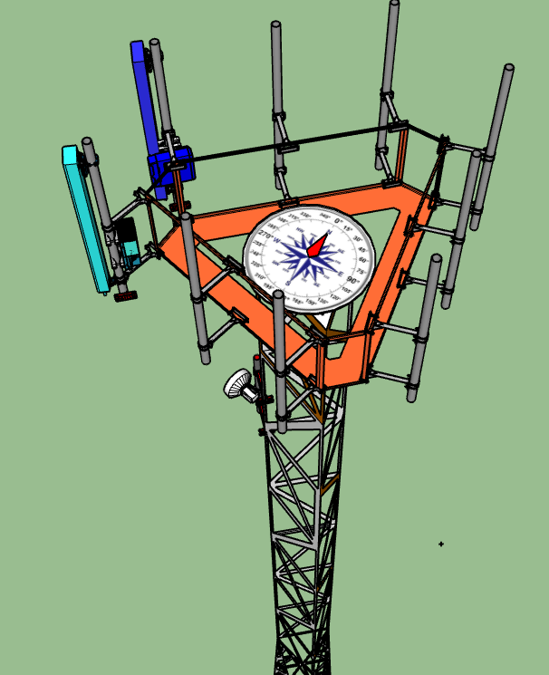
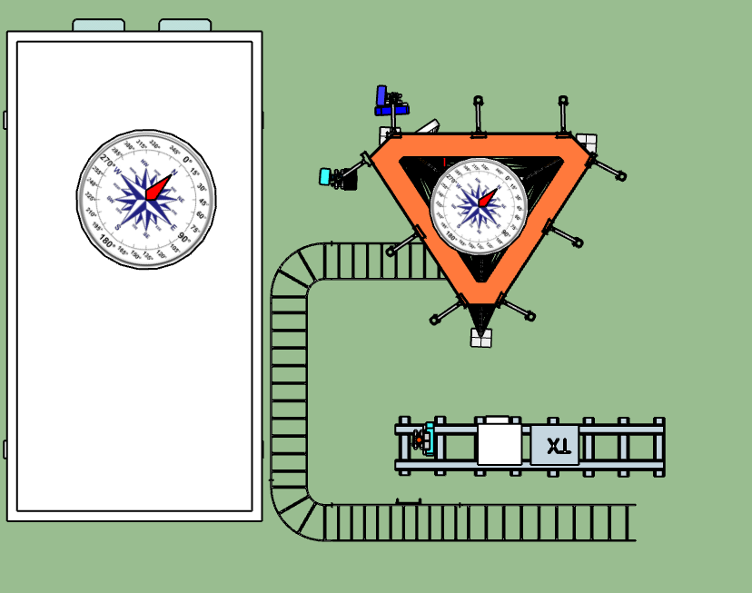
SEC Z
ODV-065R18EK-G
h= 45m
AZ 230

SEC R3
APXVBB20X3_43-C-I20 h= 45m
AZ 230
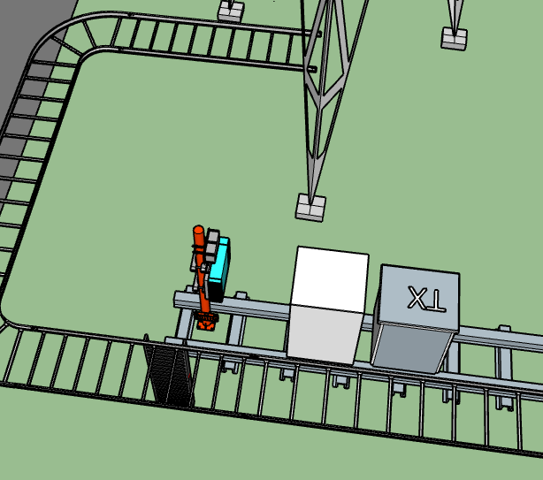
NUEVO FSMF LTE700
NUEVO FSMF LTE700

SEC R3
APXVBB20X3_43-C-I20 h= 45m
AZ 230

W 290°

PROYECCIÓN GSM |  |  |  | PROYECCIÓN UMTS |  |  |  |  |  | PROYECCIÓN LTE 700 |  |  |  | PROYECCIÓN LTE 2600
SECTOR | AZIMUT | MODELO ANT | ALTURA(m) | SECTOR | AZIMUT | MODELO ANT | ALTURA(m) |  |  | SECTOR | AZIMUT | MODELO ANT | ALTURA(m) | SECTOR | AZIMUT | MODELO ANT | ALTURA(m)
1 | 0 | 0 | 0 | X | 0 | 0 | 0 |  |  | R1 | 230 | APXVBB20X3_43-C-I20 | 45 | L1 | 0 | 0 | 0
2 | 0 | 0 | 0 | Y | 0 | 0 | 0 |  |  | R2 | 0 | 0 | 0 | L2 | 0 | 0 | 0
3 | 0 | 0 | 0 | Z | 230 | ODV-065R18EK-G | 45 |  |  | R3 | 0 | 0 | 0 | L3 | 0 | 0 | 0
4 | 0 | 0 | 0 | U | 0 | 0 | 0 |  |  | R4 | 0 | 0 | 0 | L4 | 0 | 0 | 0
5 | 0 | 0 | 0 | V | 0 | 0 | 0 |  |  | R5 | 0 | 0 | 0 | L5 | 0 | 0 | 0
6 | 0 | 0 | 0 | W | 0 | 0 | 0 |  |  | R6 | 0 | 0 | 0 | L6 | 0 | 0 | 0
A | 0 | 0 | 0 | I | 0 | 0 | 0
B | 0 | 0 | 0 | J | 0 | 0 | 0
C | 0 | 0 | 0 | K | 0 | 0 | 0
D | 0 | 0 | 0 | L | 0 | 0 | 0
E | 0 | 0 | 0 | M | 0 | 0 | 0
F | 0 | 0 | 0 | N | 0 | 0 | 0

DETALLE RF LTE700
DETALLE RF LTE 700
 |  |  |  |  |  | ALTURA DE TORRE

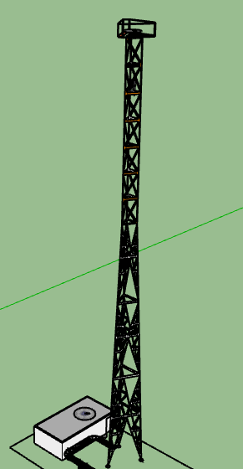
SECTOR R1 | ESTADO ACTUAL (FOTO DE UBICACIÓN) | VISTA LATERAL (SKETCHUP) | PROYECCION VISTA LATERAL SECTOR 1 (SKETCHUP) | PROYECCION VISTA PLANTA (SKETCHUP)

SEC Z
ODV-065R18EK-G
h= 45m
AZ 230
 |  |  |  |  | ODV-065R18EK-G
SEC Z
ODV-065R18EK-G
h= 45m
AZ 230

NUEVO RF FXCB SEC Z

45m

SEC R1
APXVBB20X3_43-C-I20 h= 45m
AZ 230
 |  | VISTA PLANTA (SKETCHUP)

SEC R1
APXVBB20X3_43-C-I20 h= 45m
AZ 230

NUEVO RF AHPC SEC R1

SM FSMF LTE700

 | COMENTARIOS GENERALES SOLUCION
 | SE INSTALARÁ NUEVO SECTOR R1 EN SOPORTE NUEVO A 45 METROS ALTURA CON AZIMUT 230°

 | COMENTARIOS GENERALES ADECUACIONES
 | LOS RF FXCB SECTORES Z y AHPC SECTOR R1 SE INSTALRAN A 45 METROS DE ALTURA ATRÁS DE SU ANTENA RESPECTIVA; CON SUS RESPECTIVOS JUMPER.

SECTOR R2 | ESTADO ACTUAL (FOTO DE UBICACIÓN) | VISTA LATERAL (SKETCHUP) | PROYECCION VISTA LATERAL SECTOR 2 (SKETCHUP) | PROYECCION VISTA PLANTA (SKETCHUP)

 |  | VISTA PLANTA (SKETCHUP)

 | COMENTARIOS GENERALES

 | COMENTARIOS GENERALES ADECUACIONES

SECTOR R3 | ESTADO ACTUAL (FOTO DE UBICACIÓN) | VISTA LATERAL (SKETCHUP) | PROYECCION VISTA LATERAL SECTOR 3 (SKETCHUP) | PROYECCION VISTA PLANTA (SKETCHUP)

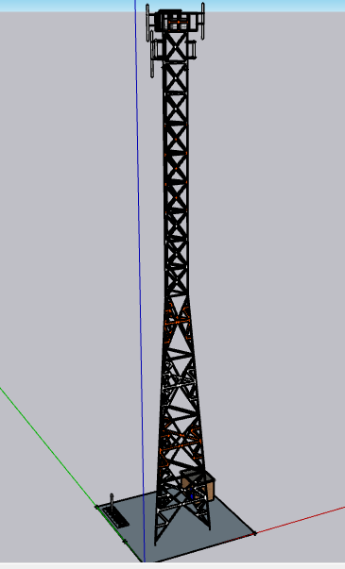
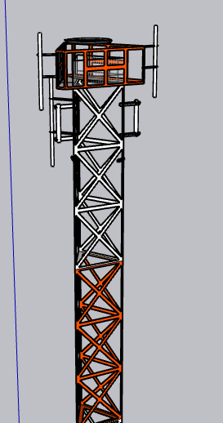

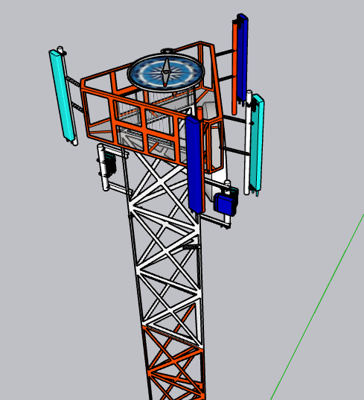
SEC Z-R3
RV3-65D-R4-V2
h= 60m
AZ 258
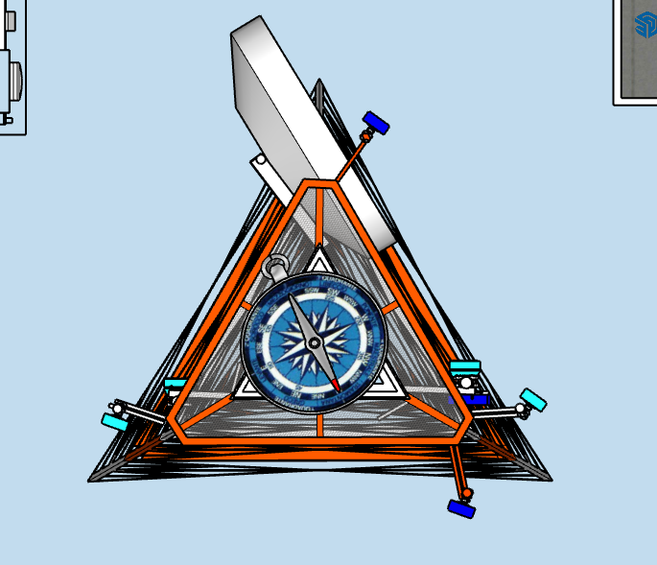

NUEVO RF AHPCA SEC R3
NUEVO RF AHPCA SEC R3

 |  | VISTA PLANTA (SKETCHUP)
NUEVO RF FXCB SEC X,Z
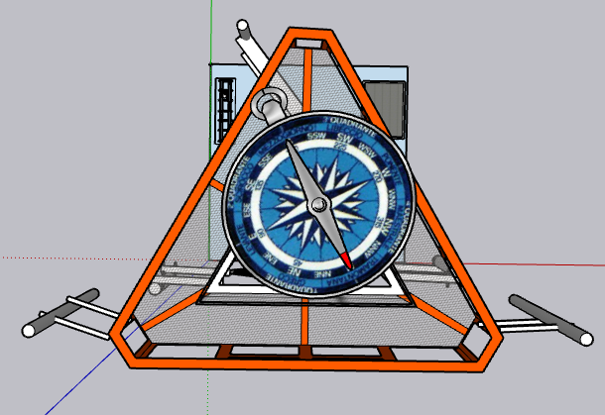
NUEVO RF FXCB SEC X,Z

SEC Z-R3
RV3-65D-R4-V2
h= 60m
AZ 258

 | COMENTARIOS GENERALES
 | SECTOR NUEVO R3 SE INSTALARAN EN NUEVA ANTENA A 60 METROS DE ALTURA CON AZ 258

 | COMENTARIOS GENERALES
 | EL RF DEL SECTOR R3 SE INSTALARÁ EN SOPORTE EXISTENTE A 57 METROS DE ALTURA BAJO ANTENA SECTOR R3

SECTOR R4 | ESTADO ACTUAL (FOTO DE UBICACIÓN) | VISTA LATERAL (SKETCHUP) | PROYECCION VISTA LATERAL SECTOR 3 (SKETCHUP) | PROYECCION VISTA PLANTA (SKETCHUP)

 |  | VISTA PLANTA (SKETCHUP)

 | COMENTARIOS GENERALES

 | COMENTARIOS GENERALES

SECTOR R5 | ESTADO ACTUAL (FOTO DE UBICACIÓN) | VISTA LATERAL (SKETCHUP) | PROYECCION VISTA LATERAL SECTOR 3 (SKETCHUP) | PROYECCION VISTA PLANTA (SKETCHUP)

 |  | VISTA PLANTA (SKETCHUP)

 | COMENTARIOS GENERALES

 | COMENTARIOS GENERALES

SECTOR R6 | ESTADO ACTUAL (FOTO DE UBICACIÓN) | VISTA LATERAL (SKETCHUP) | PROYECCION VISTA LATERAL SECTOR 3 (SKETCHUP) | PROYECCION VISTA PLANTA (SKETCHUP)

 |  | VISTA PLANTA (SKETCHUP)

 | COMENTARIOS GENERALES

 | COMENTARIOS GENERALES

FEEDER 1/2

REPORTE FOTOGRAFICO
REPORTE FOTOGRAFICO

 | Los tipos de fotos que se deben incluir son:

1 | Acceso al sitio
2 | General del sitio
3 | Equipos existentes
4 | Espacio en escalerillas
5 | Espacio de posibles ubicaciones de equipos
6 | Generales de la torre
7 | Sectores existentes (RF recorrido por cada sector)
8 | General del área arrendada (RF)
9 | Espacios disponibles para posible ubicación de antenas

Sitio sin Fotos en RFIC entregado por Claro

 | 1. ACCESO AL SITIO | 1. ACCESO AL SITIO | 1. ACCESO AL SITIO | 1. ACCESO AL SITIO

 | 2. GENERAL DEL SITIO | 2. GENERAL DEL SITIO | 2. GENERAL DEL SITIO | 2. GENERAL DEL SITIO

 | 3. EQUIPOS EXISTENTES | 3. EQUIPOS EXISTENTES | 3. EQUIPOS EXISTENTES | 3. EQUIPOS EXISTENTES

 | 3. EQUIPOS EXISTENTES | 3. EQUIPOS EXISTENTES | 3. EQUIPOS EXISTENTES | 3. EQUIPOS EXISTENTES

 | 4. ESPACIO EN ESCALERILLA | 4. ESPACIO EN ESCALERILLA | 4. ESPACIO EN ESCALERILLA | 4. ESPACIO EN ESCALERILLA

 | 5. ESPACIO UBICACION DE EQUIPOS | 5. ESPACIO UBICACION DE EQUIPOS | 5. ESPACIO UBICACION DE EQUIPOS | 5. ESPACIO UBICACION DE EQUIPOS

 | 6. GENERALES DE LA TORRE | 6. GENERALES DE LA TORRE | 6. GENERALES DE LA TORRE | 6. GENERALES DE LA TORRE

 | 7. SECTORES EXISTENTES | 7. SECTORES EXISTENTES | 7. SECTORES EXISTENTES | 7. SECTORES EXISTENTES

 | 8.GENERALES DEL AREA ARRENDADA | 8.GENERALES DEL AREA ARRENDADA | 8.GENERALES DEL AREA ARRENDADA | 8.GENERALES DEL AREA ARRENDADA

 | ESTADO ESTRUCTURA

 | BASE DE TORRE | BASE DE TORRE | BASE DE TORRE | BASE DE TORRE

 | BASE DE MASTILES AUTOSOPORTADOS | ESTADO GENERAL DE AUTOSOPORTADOS | ESTRUCTURA | ESTRUCTURA

 | OTRAS | OTRAS | OTRAS | OTRAS

 | OTRAS |  | OTRAS | OTRAS

